Sheet1
白山市宝山纪念园公墓收费公示表
收费单位：白山市殡仪馆
墓穴类型 | 墓区位置 | 收费 标准 | 计费单位 | 收费管理形式 | 收费依据 | 护墓管理费 | 墓穴详情 | 减免政策 | 备注 (可附照片)
卧式墓A区 | 卧式墓A区1-54号 | 15800元 | 个 | 市场调节价 |  |  | 墓穴占地面积0.9平方米、墓体主材料为花岗岩材料含墓穴、墓碑、墓台：墓台构件含石阶、石栏等。 已含建墓工料费、安葬费、 等费用，含护基管理费。 | 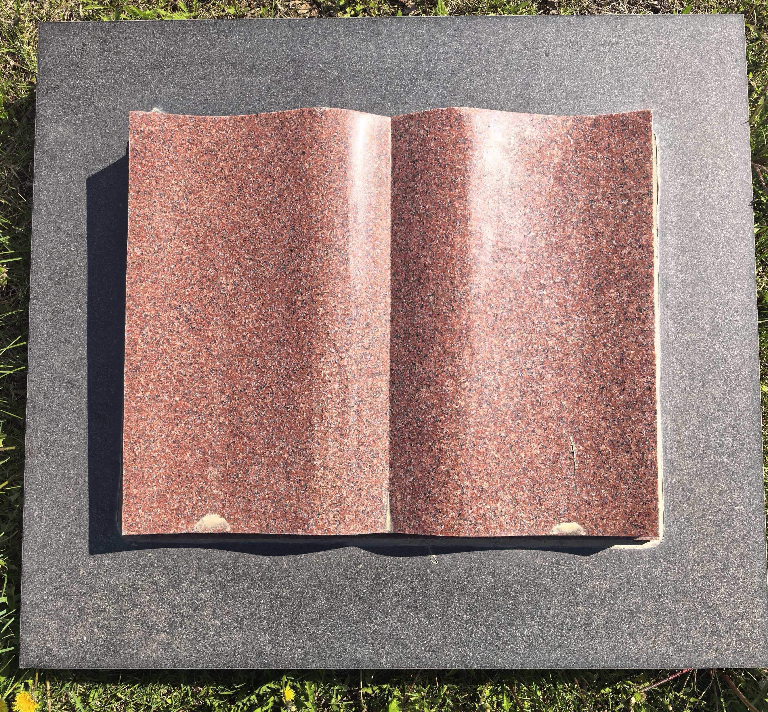
卧式墓B区 | 卧式墓B区1-68号 | 15800元 | 个 | 市场调节价 |  |  | 墓穴占地面积0.9平方米、墓体主材料为花岗岩材料含墓穴、墓碑、墓台：墓台构件含石阶、石栏等。 已含建墓工料费、安葬费、 等费用，含护基管理费。 |  | 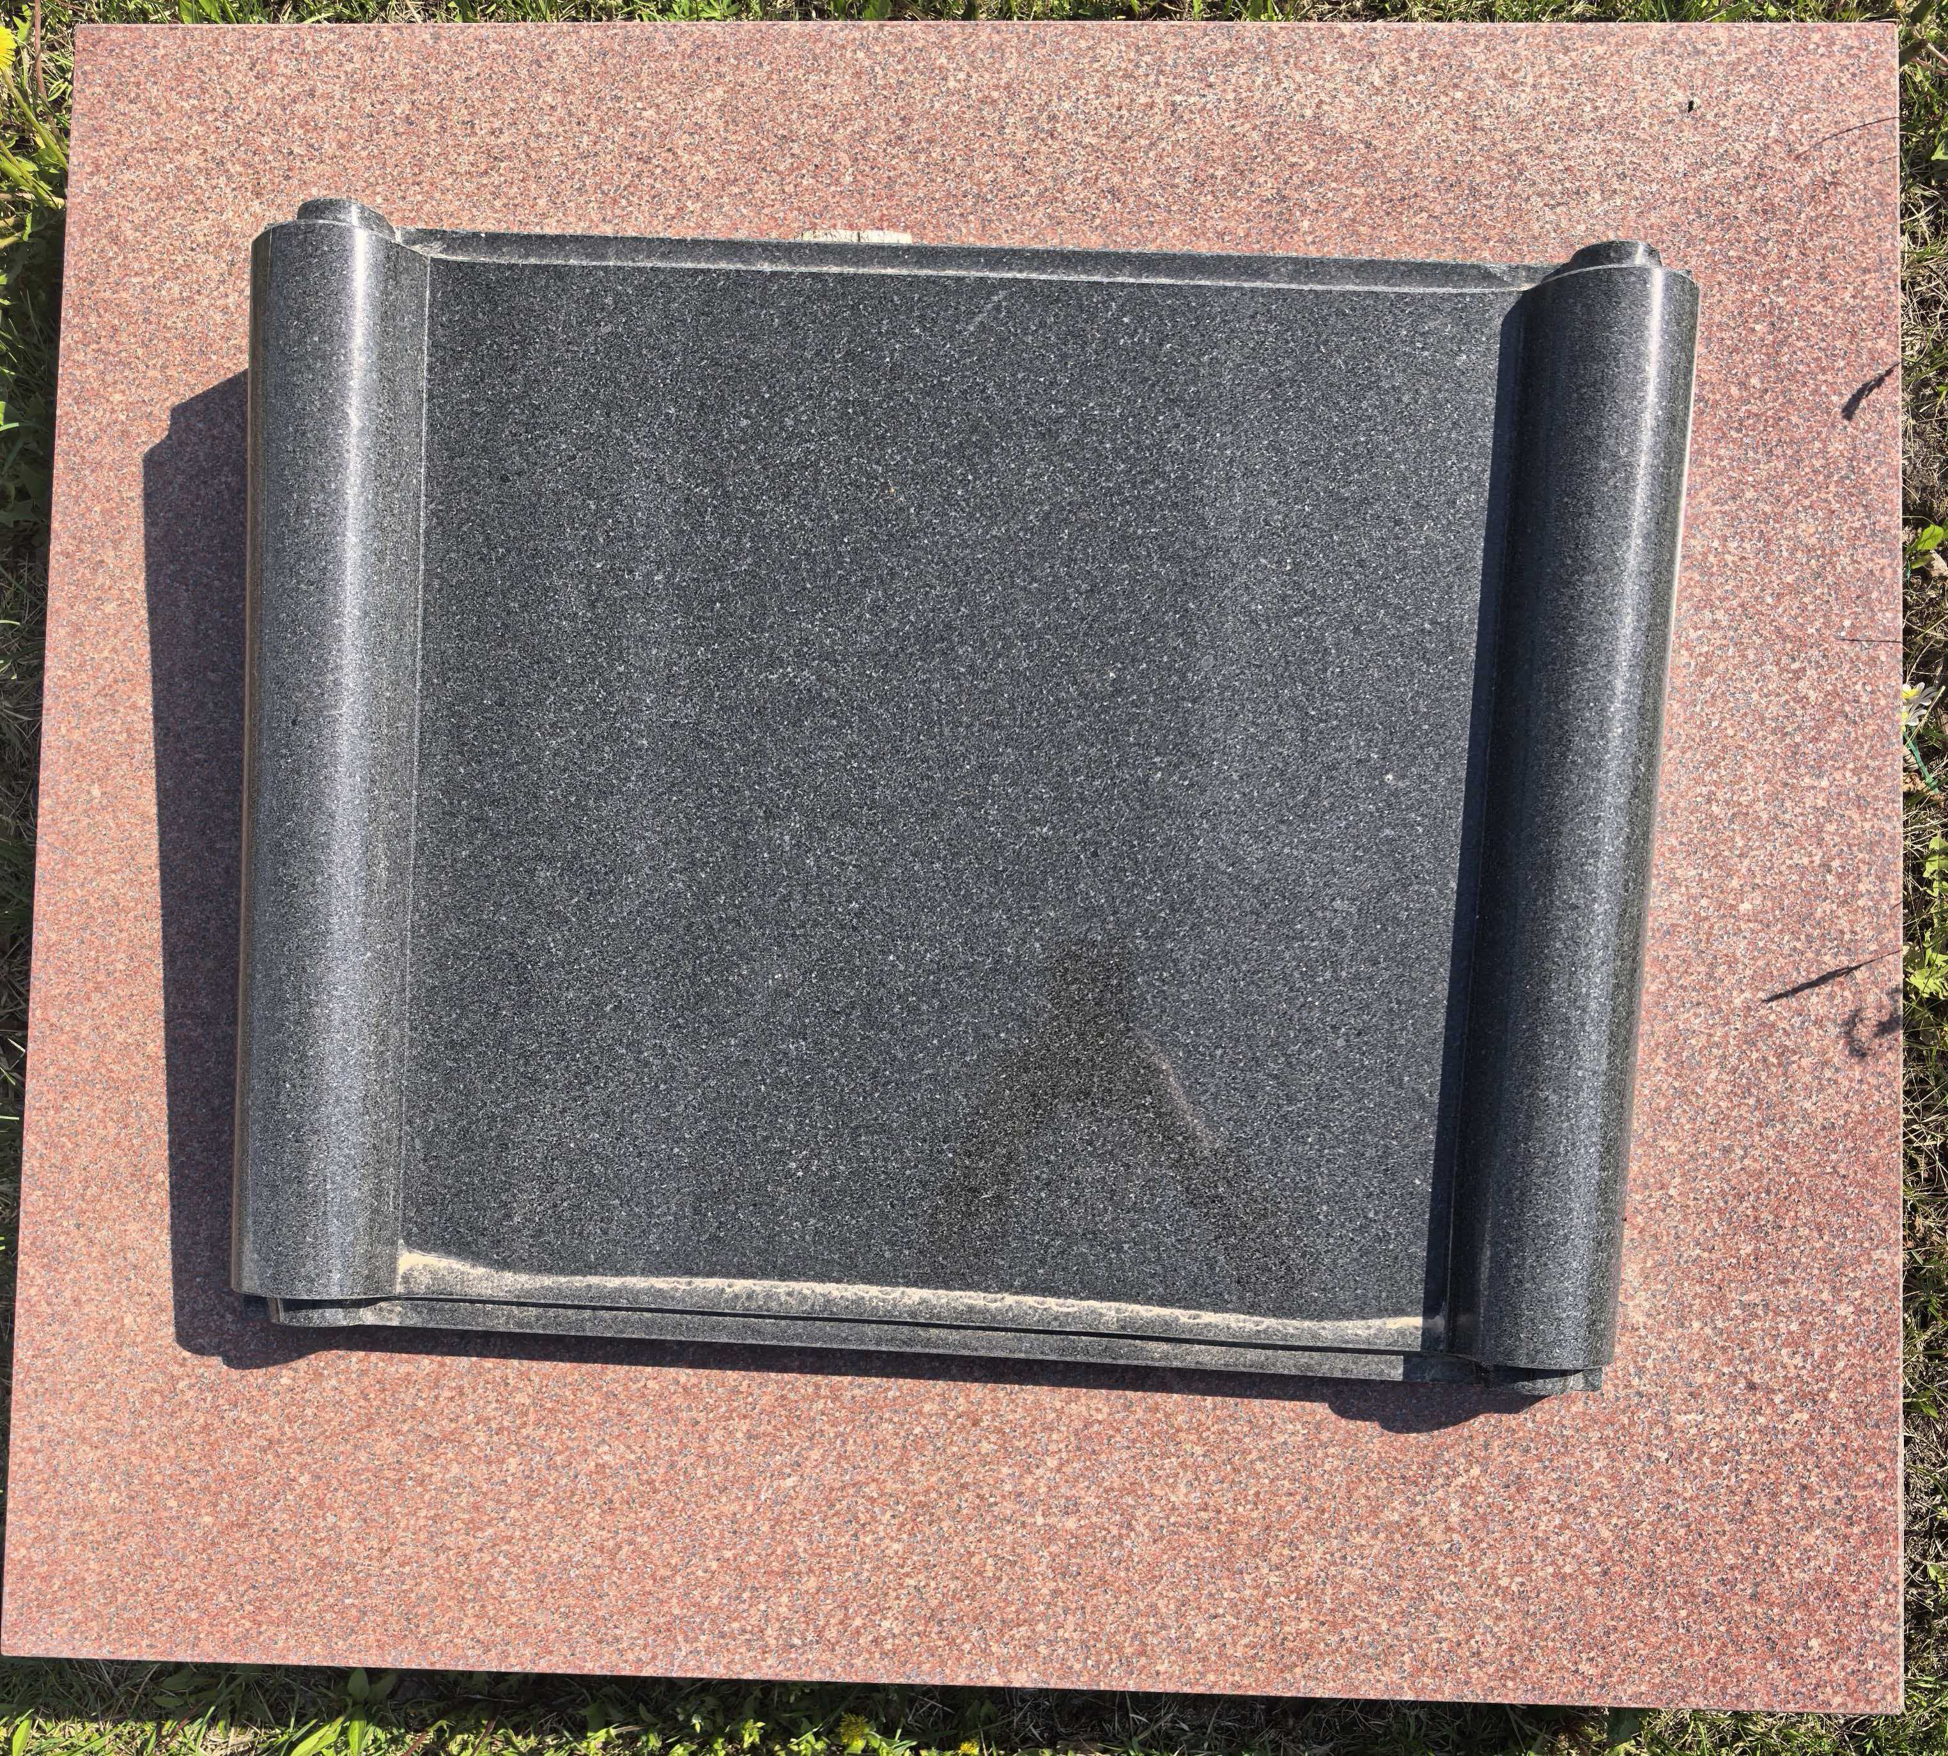
卧式墓C区 | 卧式墓C区1-85号 | 15800元 | 个 | 市场调节价 |  |  | 墓穴占地面积0.9平方米、墓体主材料为花岗岩材料含墓穴、墓碑、墓台：墓台构件含石阶、石栏等。 已含建墓工料费、安葬费、 等费用，含护基管理费。 |  | 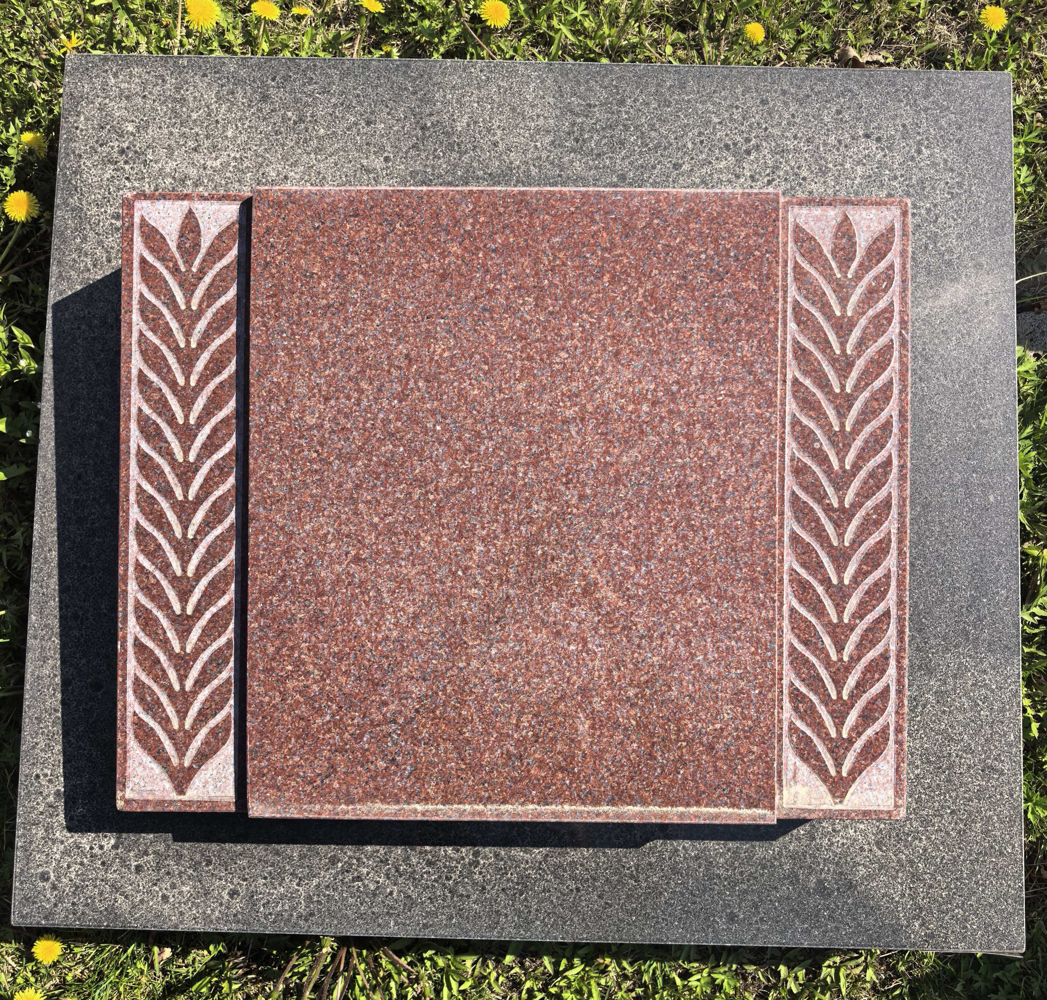
艺术墓A区 | 艺术墓A区1-202号 | 26800元 | 个 | 市场调节价 |  |  | 墓穴占地面积0.9平方米、墓体主材料为花岗岩材料含墓穴、墓碑、墓台：墓台构 件含石阶、石栏等，绿植含青松一对。 已含建墓工料费、安葬费、 等费用，含护基管理费。 |  | 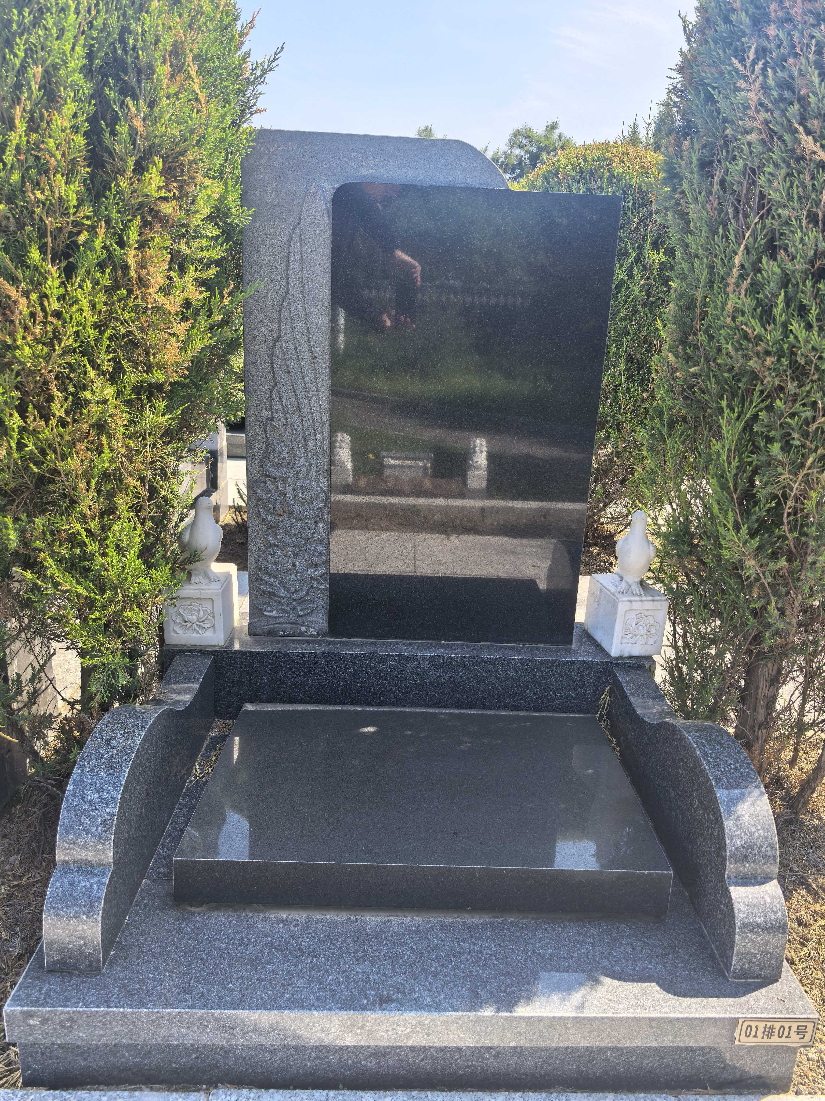
艺术墓B区 | 艺术墓B区1-218号 | 26800元 | 个 | 市场调节价 |  |  | 墓穴占地面积0.9平方米、墓体主材料为花岗岩材料含墓穴、墓碑、墓台：墓台构 件含石阶、石栏等，绿植含青松一对。 已含建墓工料费、安葬费、 等费用，含护基管理费。 |  | 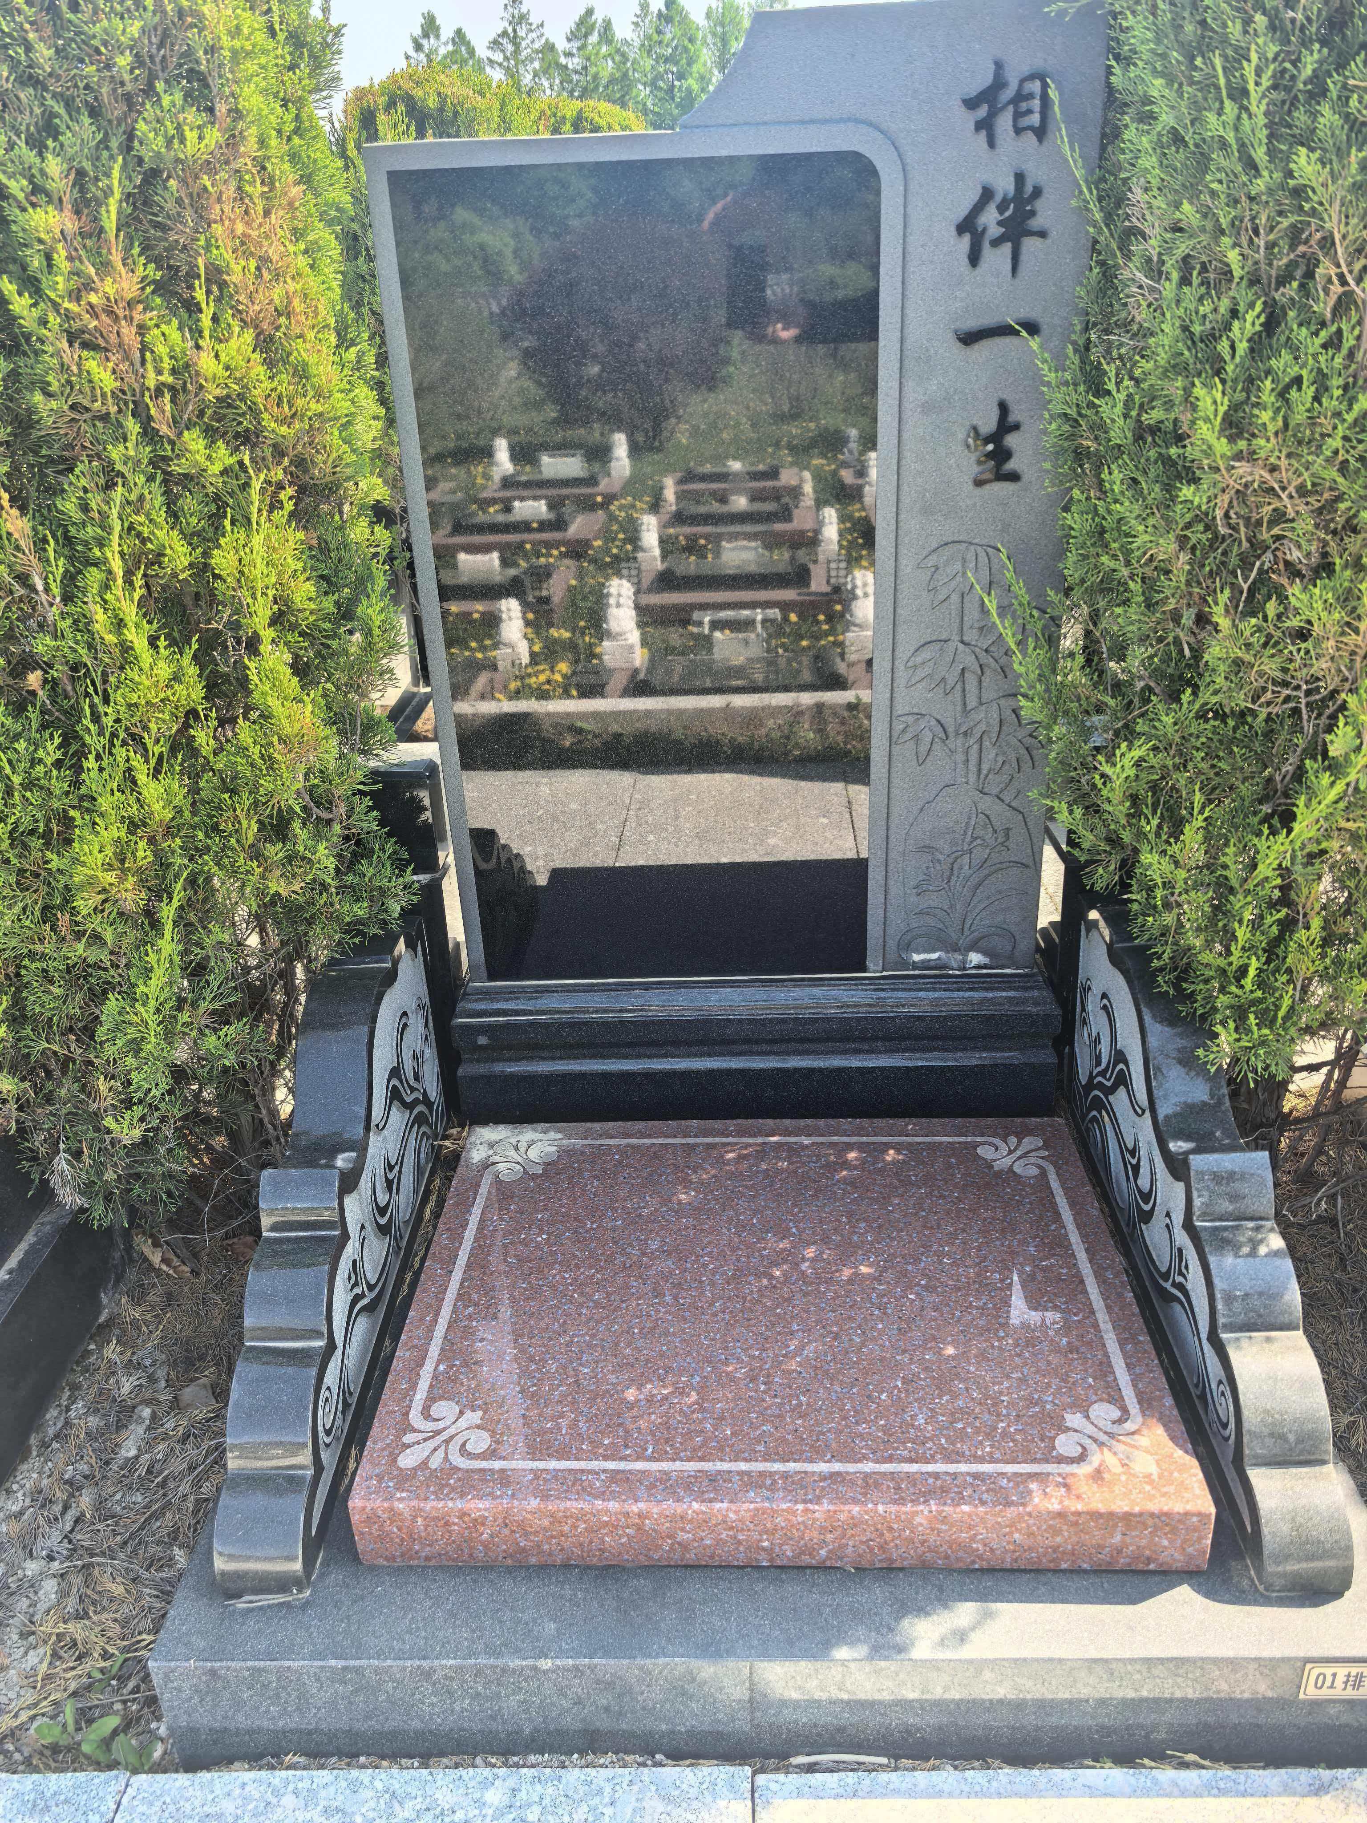
艺术墓C区 | 艺术墓C区1-169号 | 26800元 | 个 | 市场调节价 |  |  | 墓穴占地面积0.9平方米、墓体主材料为花岗岩材料含墓穴、墓碑、墓台：墓台构 件含石阶、石栏等，绿植含青松一对。 已含建墓工料费、安葬费、 等费用，含护基管理费。 |  | 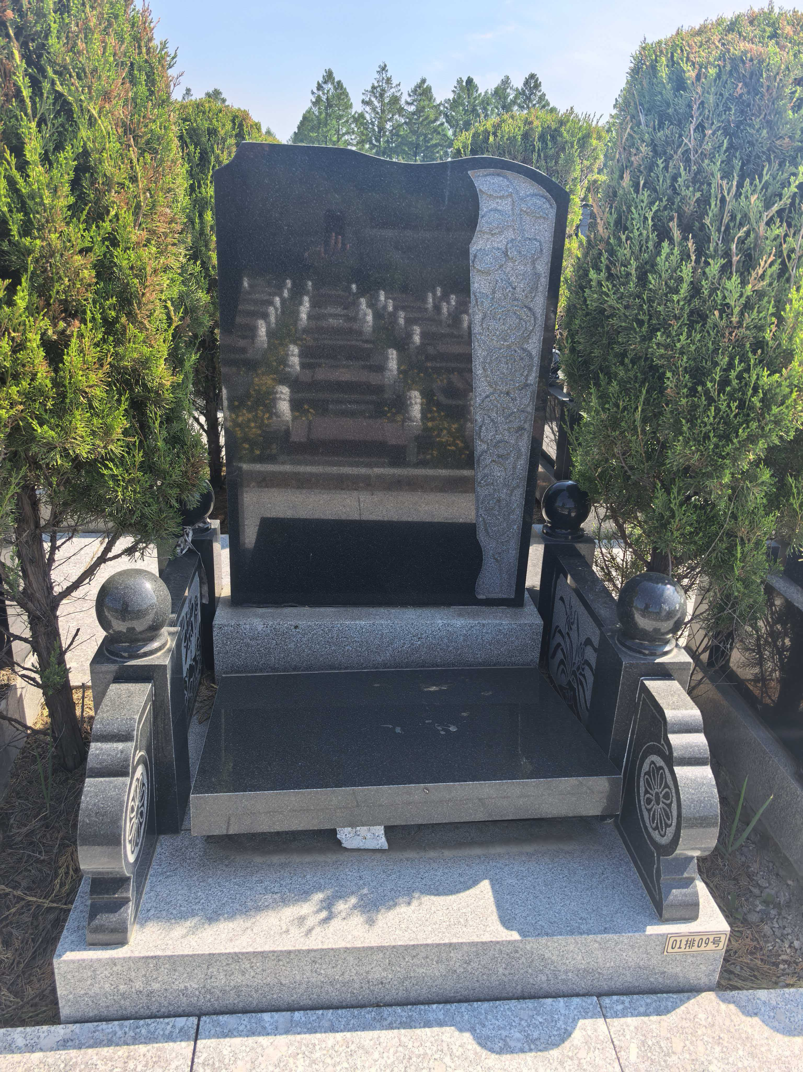
艺术墓D区 | 艺术墓D区1-53号 | 26800元 | 个 | 市场调节价 |  |  | 墓穴占地面积0.9平方米、墓体主材料为花岗岩材料含墓穴、墓碑、墓台：墓台构 件含石阶、石栏等，绿植含青松一对。 已含建墓工料费、安葬费、 等费用，含护基管理费。 |  | 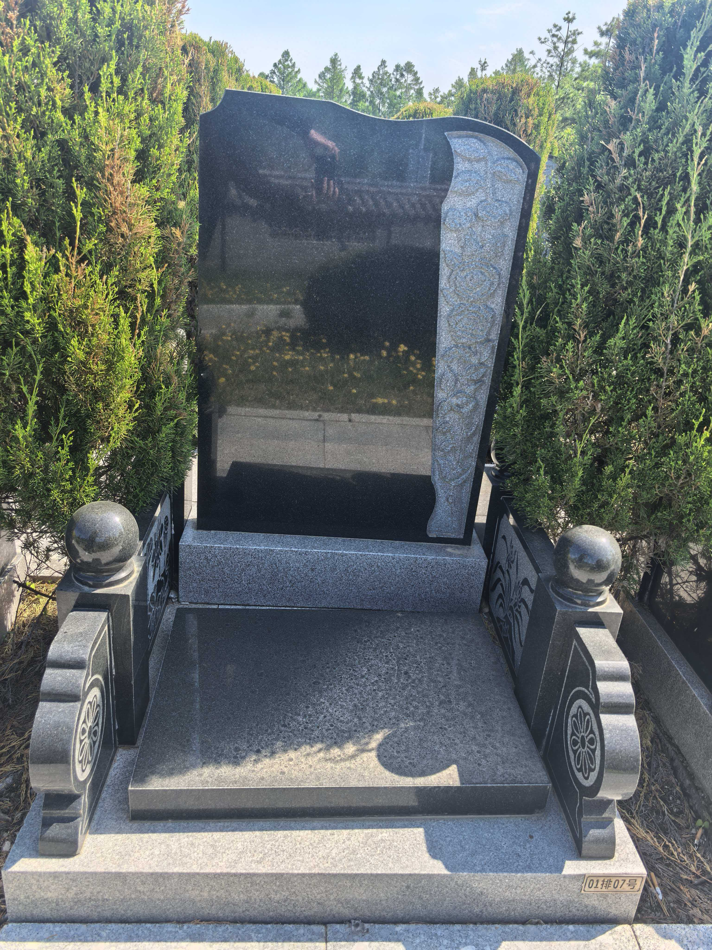
艺术墓E区 | 艺术墓E区1-50号 | 26800元 | 个 | 市场调节价 |  |  | 墓穴占地面积0.9平方米、墓体主材料为花岗岩材料含墓穴、墓碑、墓台：墓台构 件含石阶、石栏等，绿植含青松一对。 已含建墓工料费、安葬费、 等费用，含护基管理费。 |  | 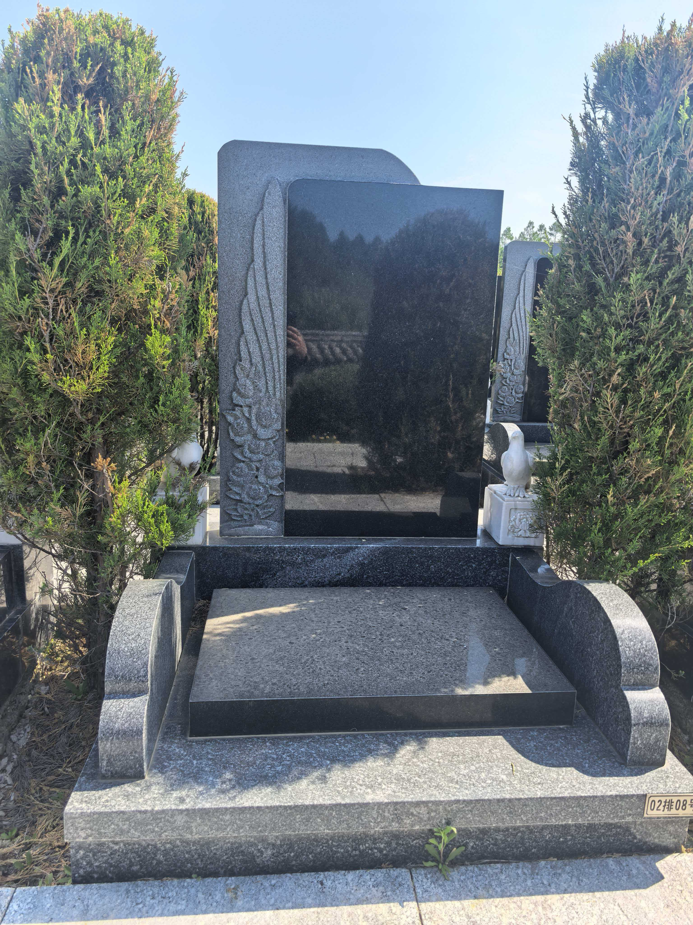
慈福园1区 | 慈福园1区1-609号 | 23800元 | 个 | 市场调节价 |  |  | 墓穴占地面积0.9平方米、墓体主材料为花岗岩材料含墓穴、墓碑、墓台：墓台构 件含石阶、石栏等，绿植含青松一对。 已含建墓工料费、安葬费、 等费用，含护基管理费。 |  | 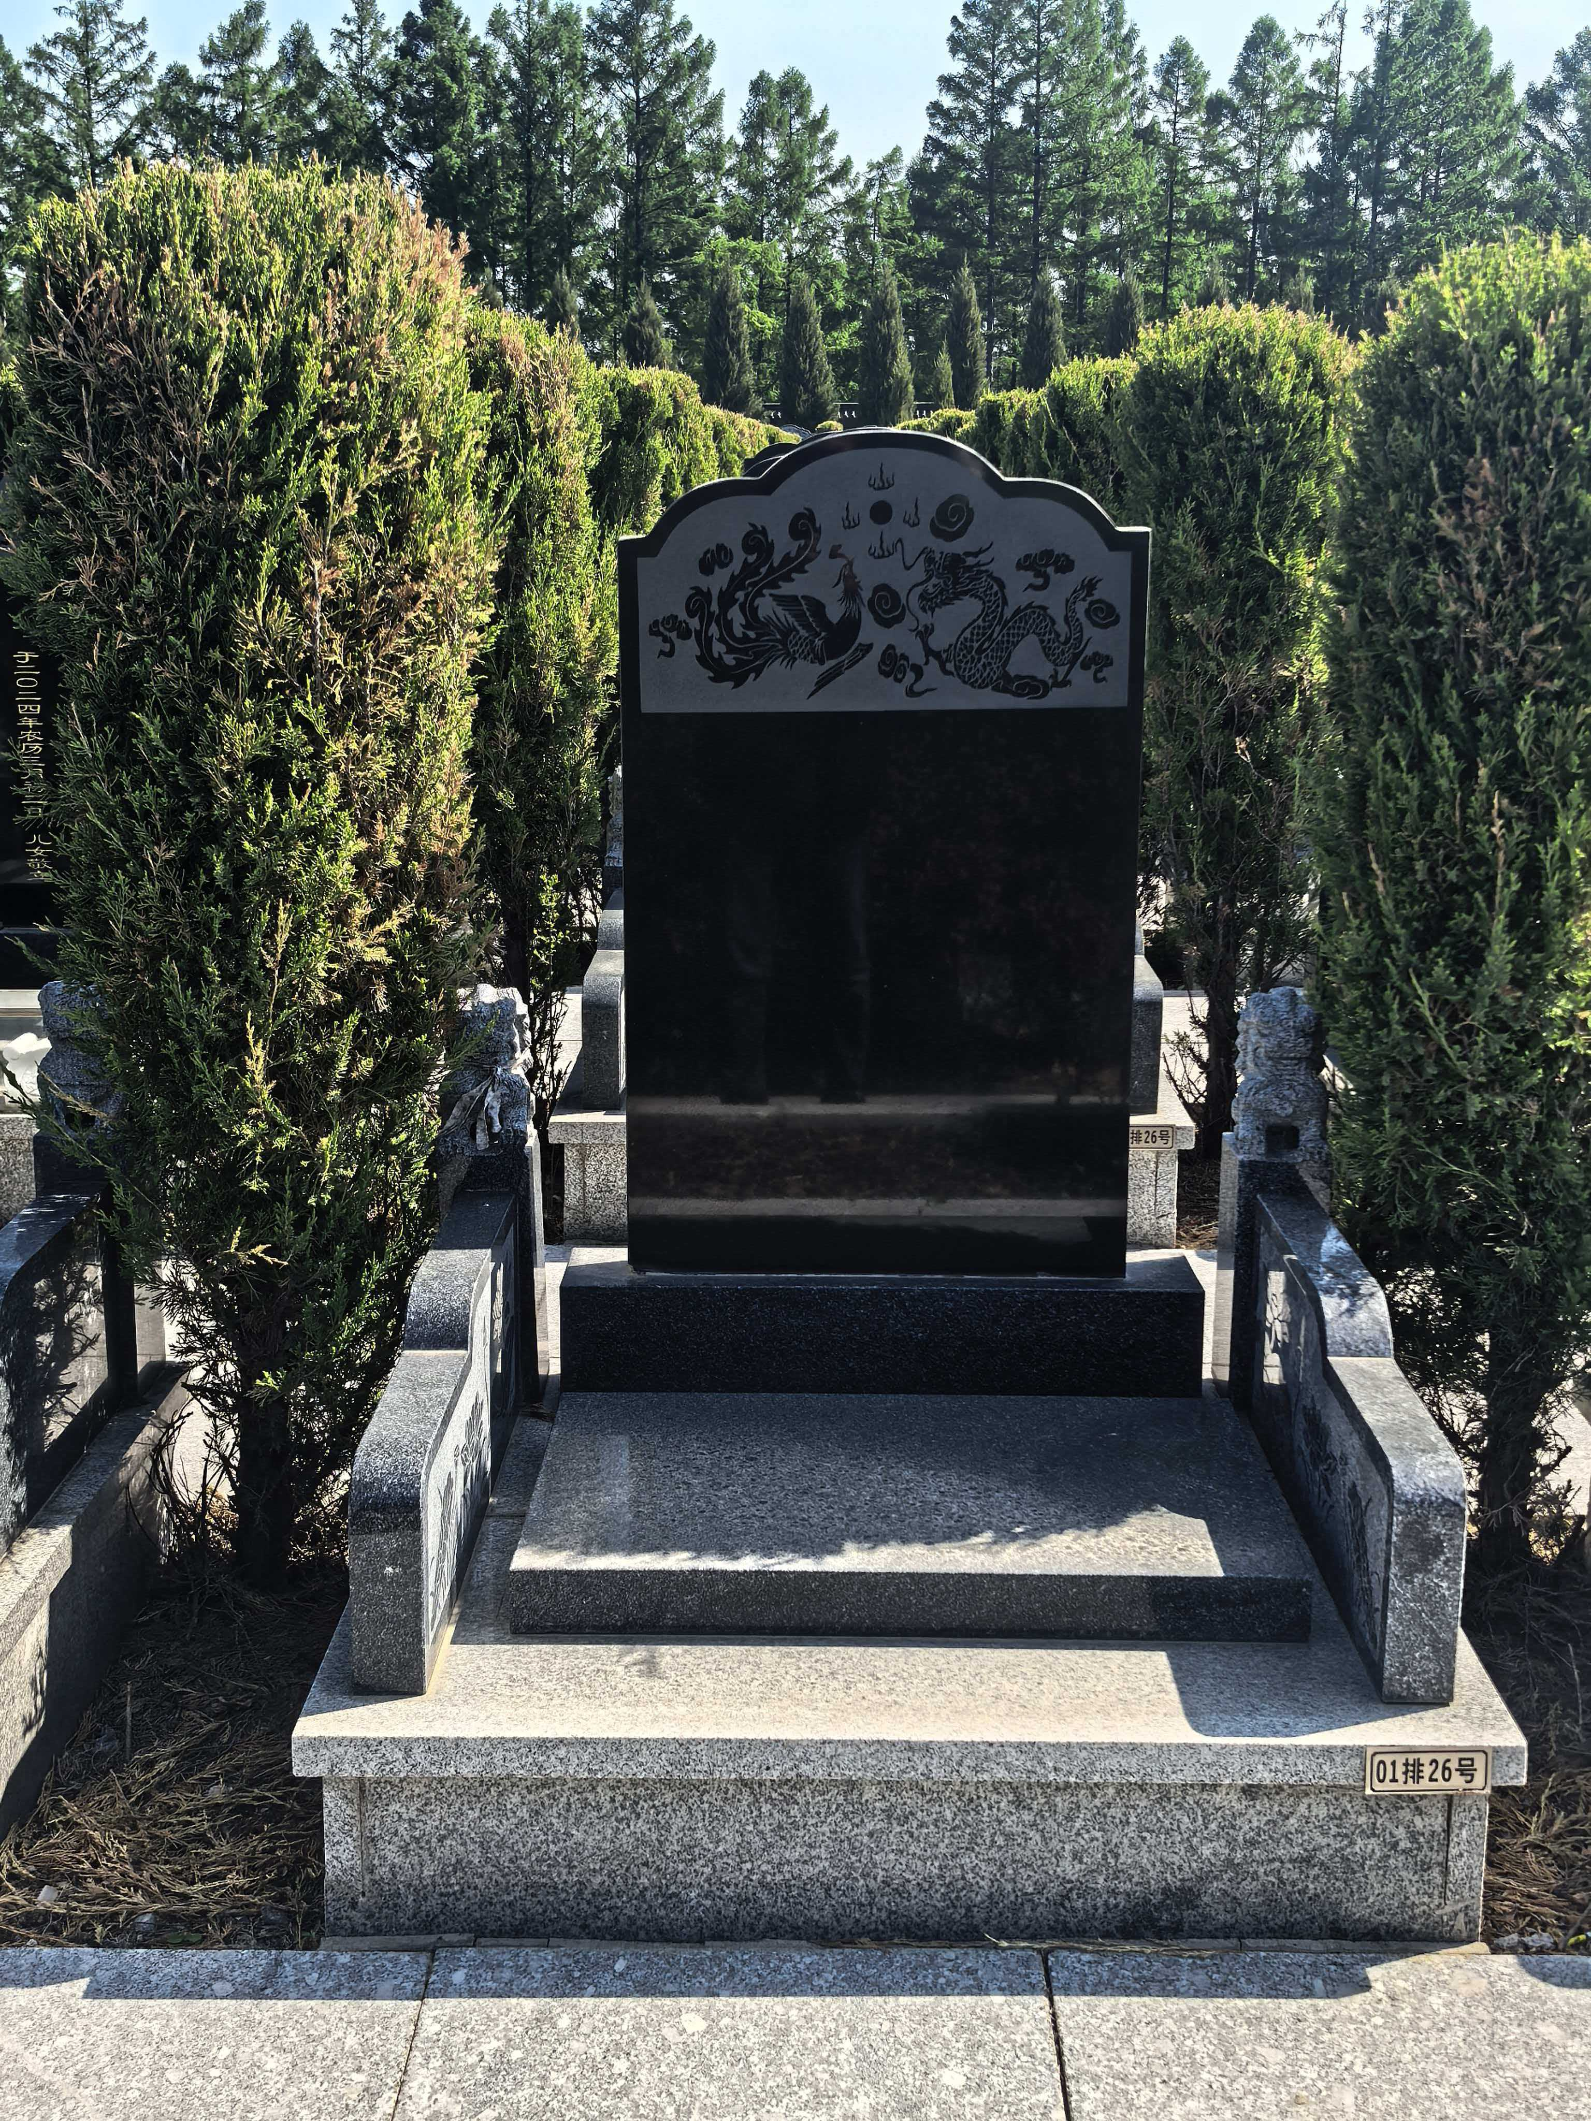
慈福园2区 | 慈福园2区1-108号 | 25800元 | 个 | 市场调节价 |  |  | 墓穴占地面积0.99平方米、墓体主材料为花岗岩材料含墓穴、墓碑、墓台：墓台构 件含石阶、石栏等，绿植含青松一对。 已含建墓工料费、安葬费、 等费用，含护基管理费。 |  | 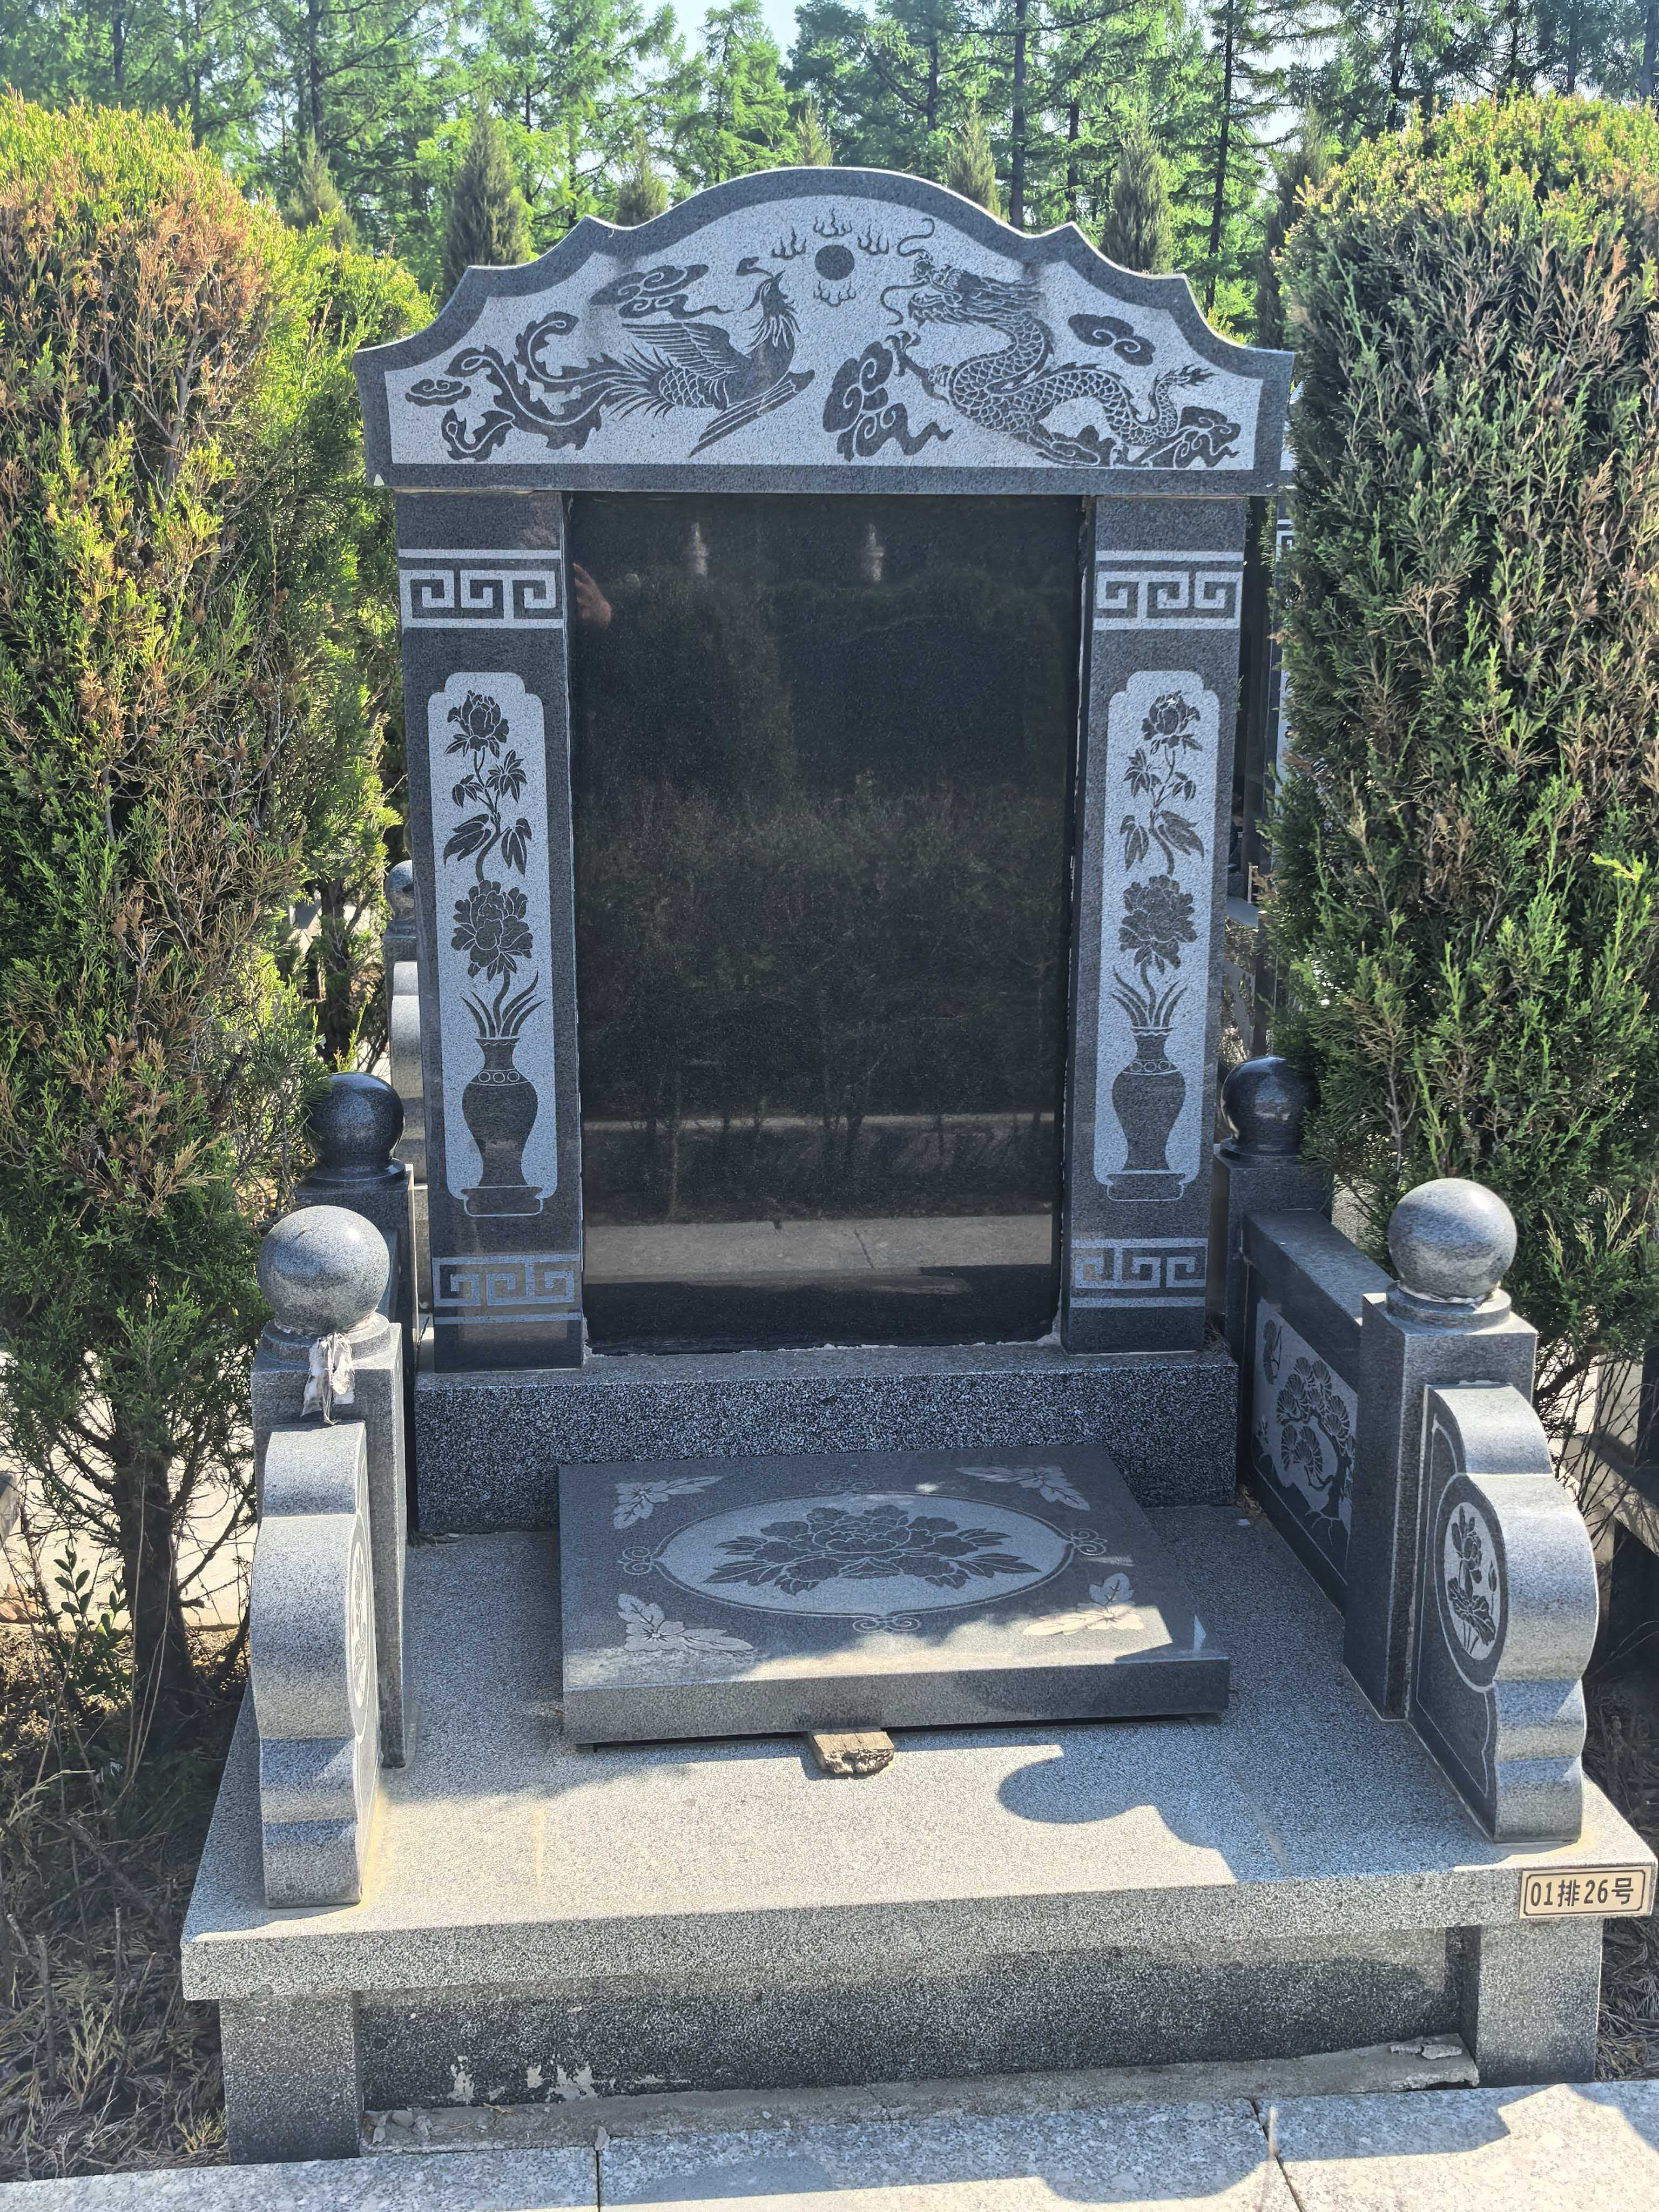
慈寿园1区 | 慈寿园1区1-567号 | 28800元 | 个 | 市场调节价 |  |  | 墓穴占地面积0.99平方米、墓体主材料为花岗岩材料含墓穴、墓碑、墓台：墓台构 件含石阶、石栏等，绿植含青松一对。 已含建墓工料费、安葬费、 等费用，含护基管理费。 |  | 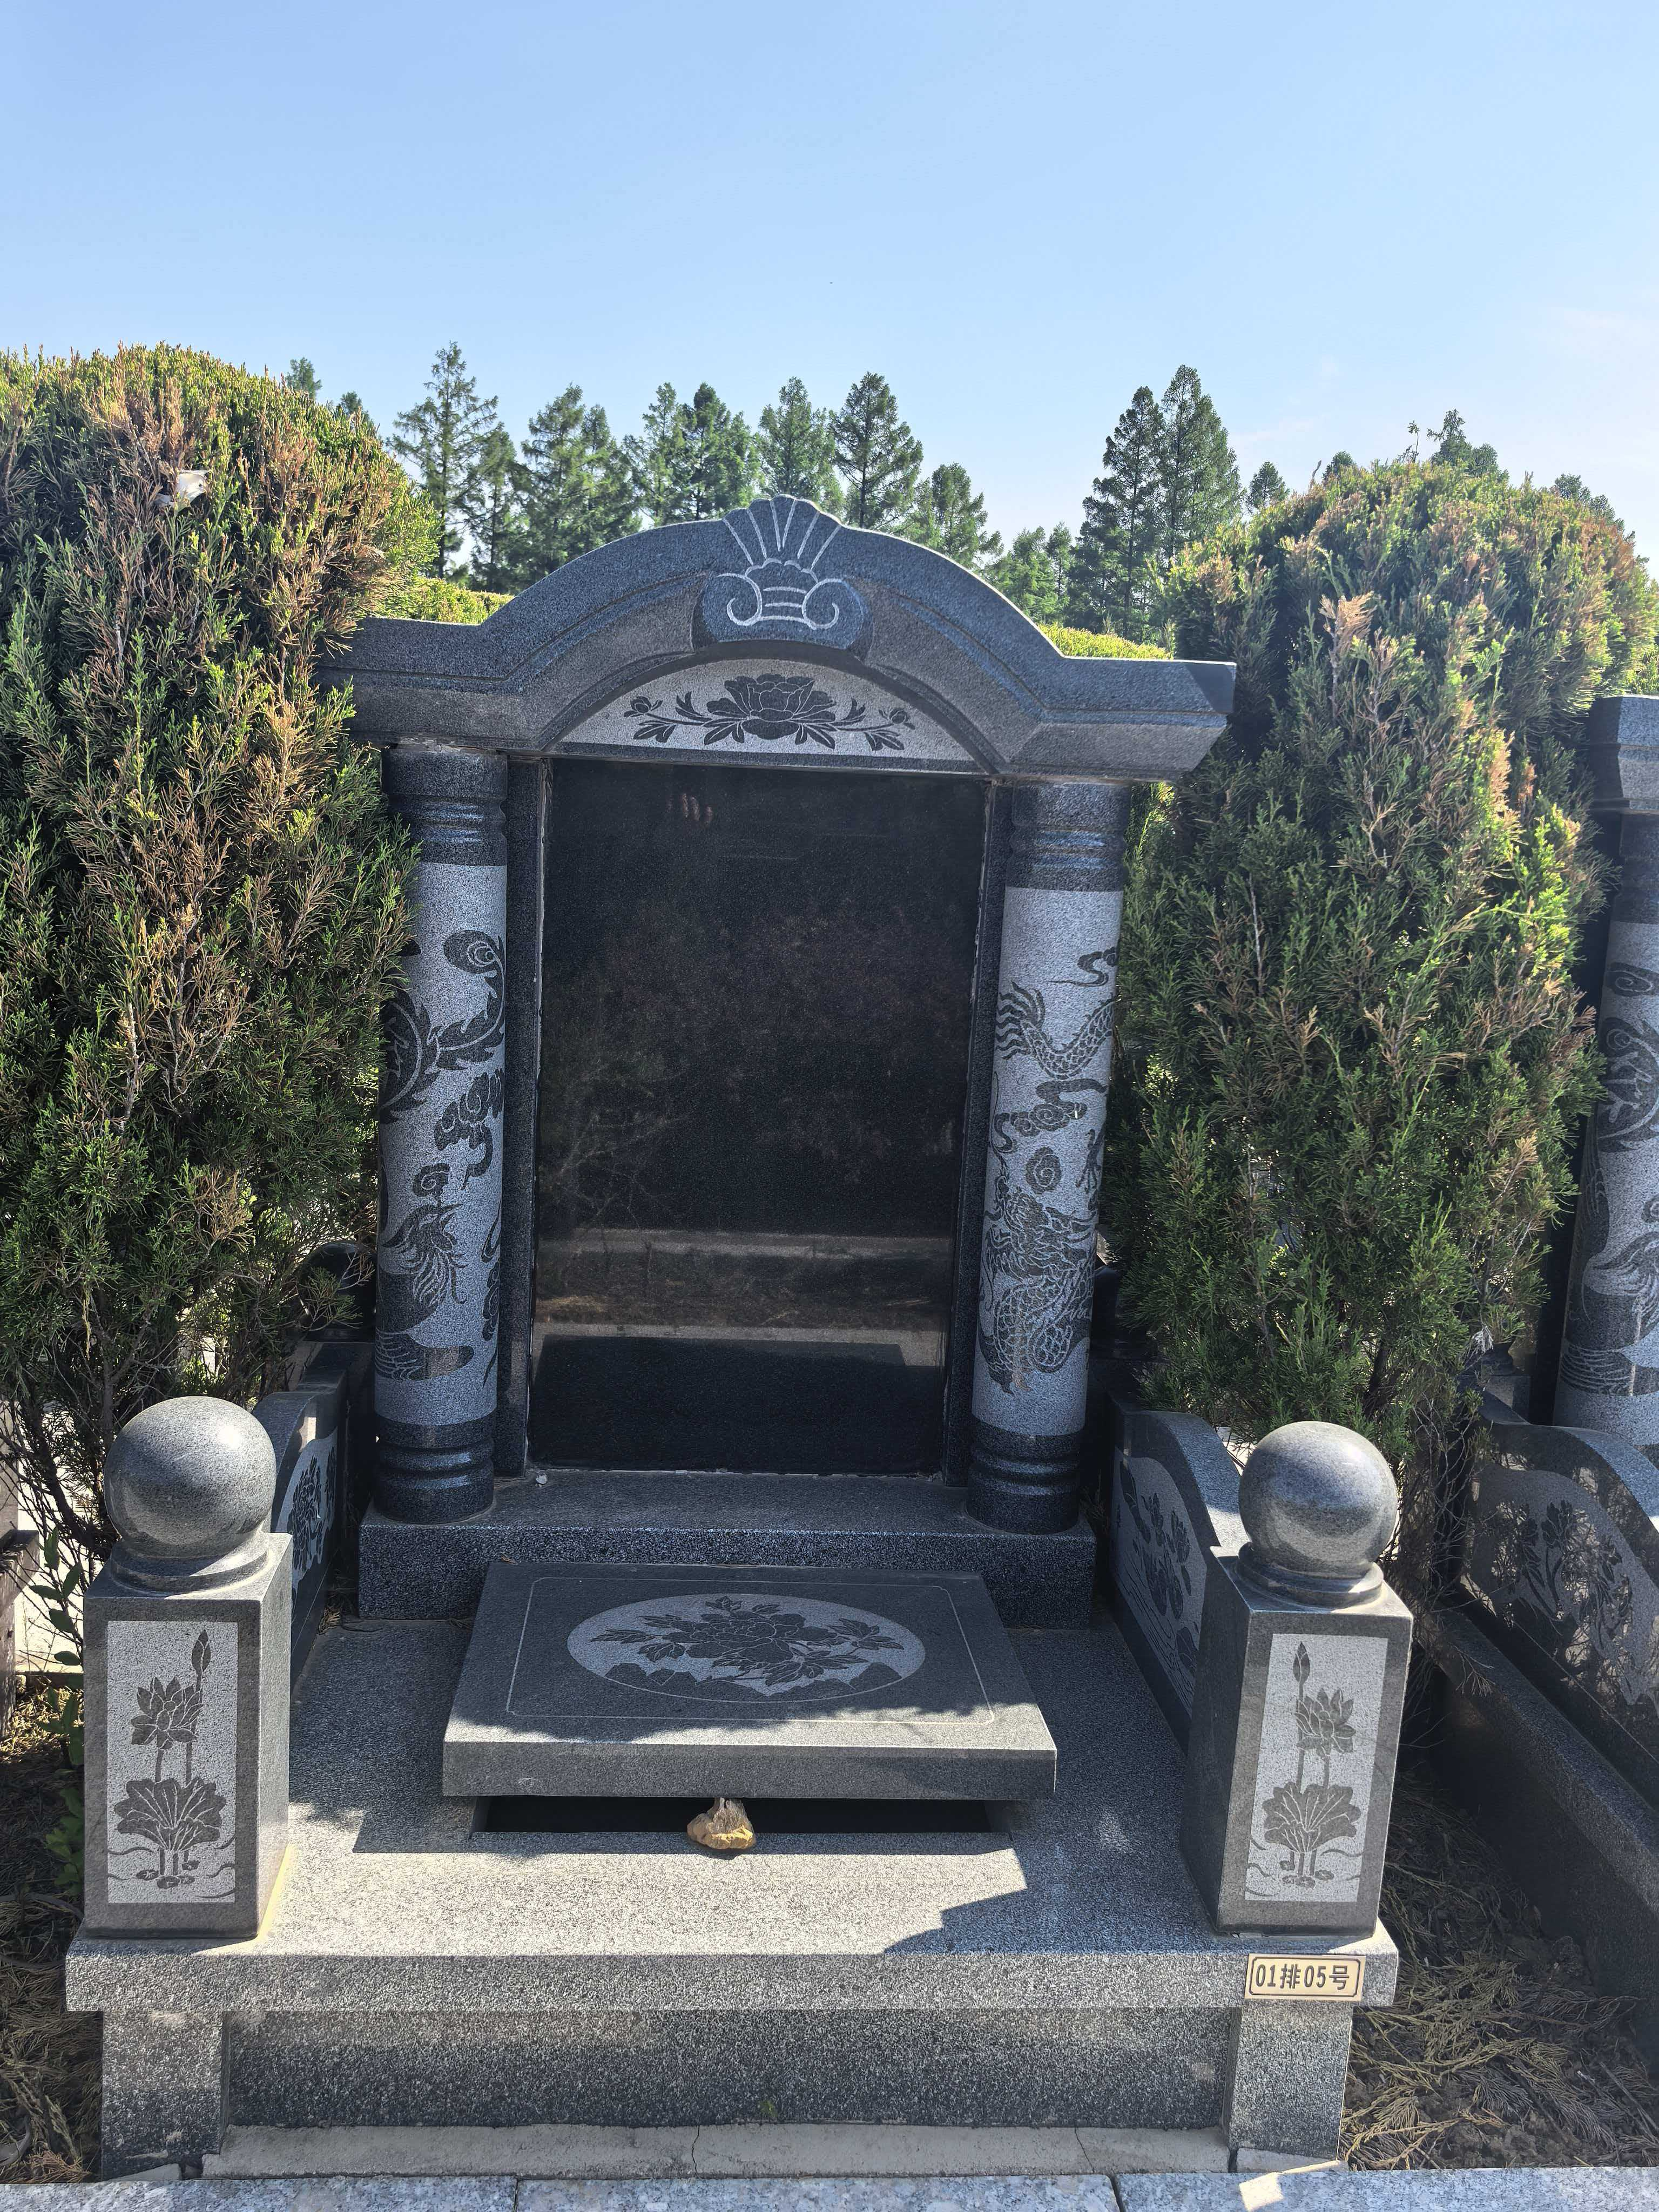
慈寿园2区 | 慈寿园2区1-512号 | 29800元 | 个 | 市场调节价 |  |  | 墓穴占地面积0.99平方米、墓体主材料为花岗岩材料含墓穴、墓碑、墓台：墓台构 件含石阶、石栏等，绿植含青松一对。 已含建墓工料费、安葬费、 等费用，含护基管理费。 |  | 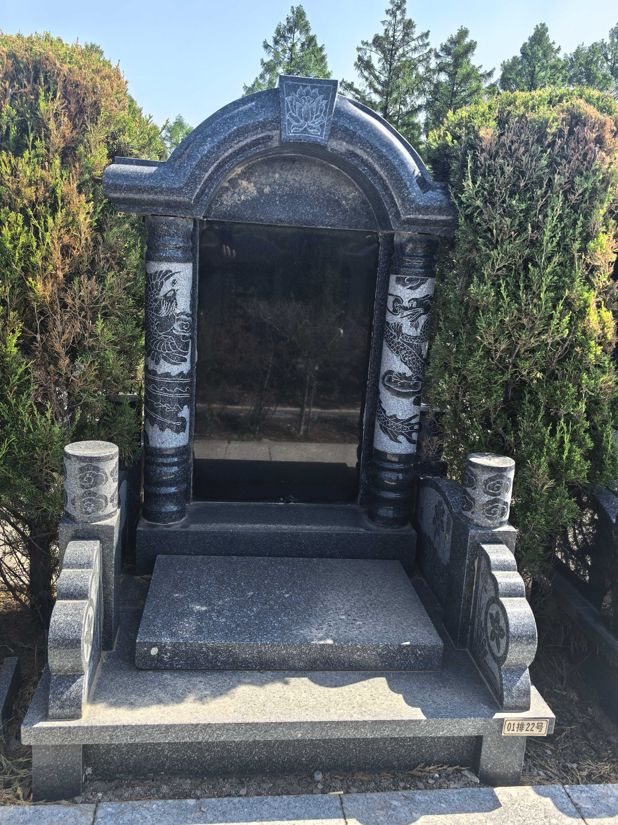
慈寿园3区 | 慈寿园3区1-19号 | 29800元 | 个 | 市场调节价 |  |  | 墓穴占地面积0.99平方米、墓体主材料为花岗岩材料含墓穴、墓碑、墓台：墓台构 件含石阶、石栏等，绿植含青松一对。 已含建墓工料费、安葬费、 等费用，含护基管理费。 |  | 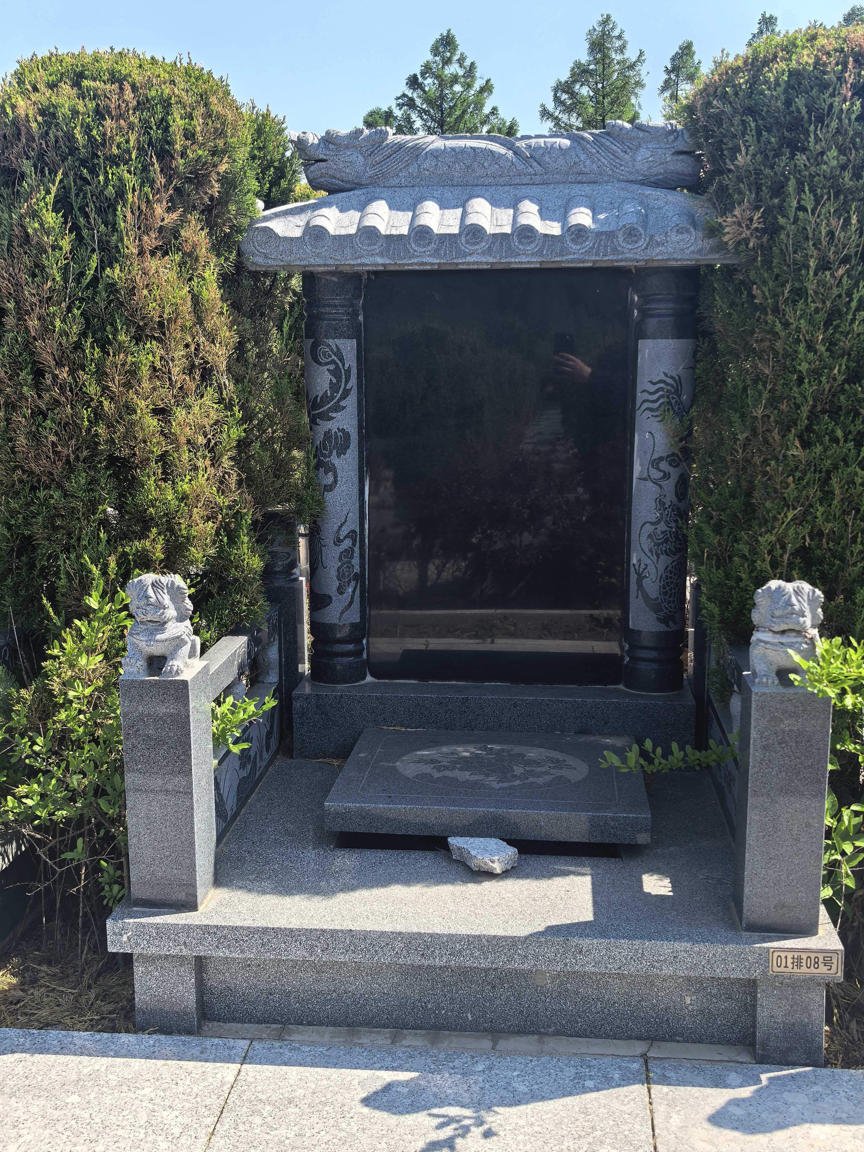
慈安园1区 | 慈安园1区1-40号 | 29800元 | 个 | 市场调节价 |  |  | 墓穴占地面积0.99平方米、墓体主材料为花岗岩材料含墓穴、墓碑、墓台：墓台构 件含石阶、石栏等，绿植含青松一对。 已含建墓工料费、安葬费、 等费用，含护基管理费。 |  | 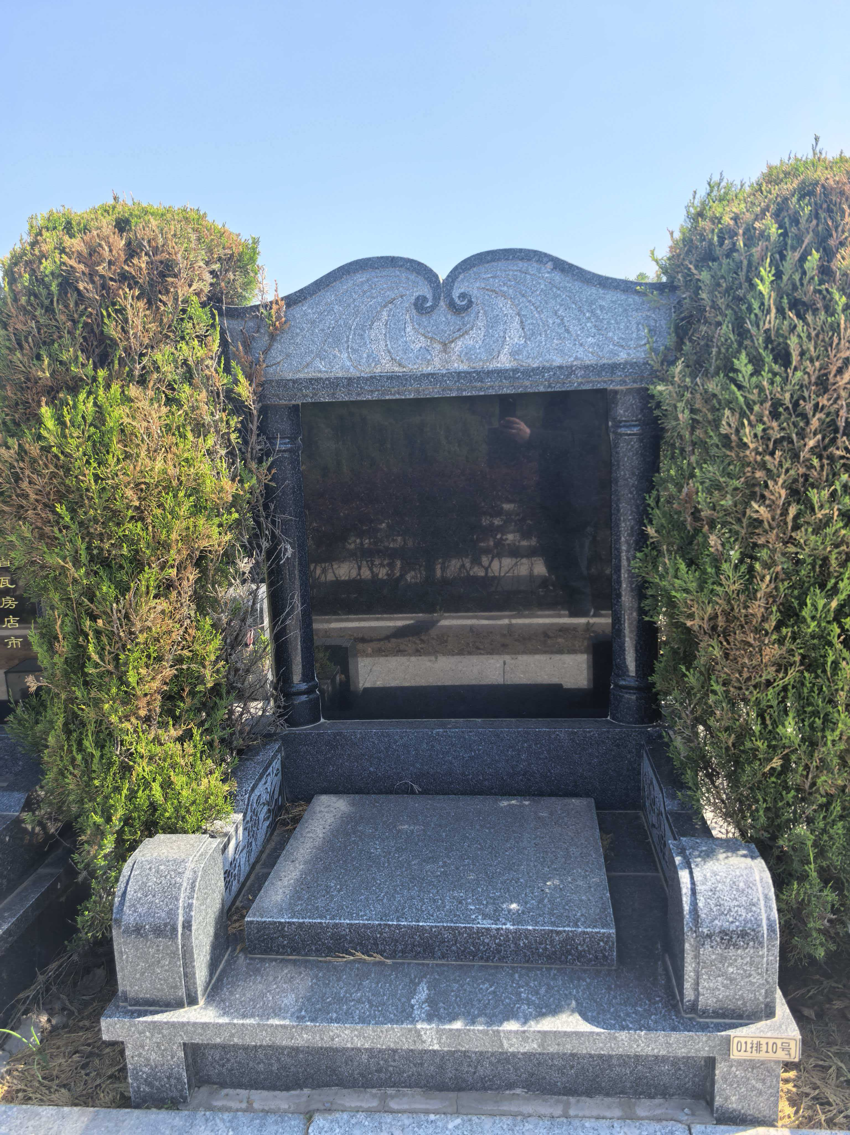
慈安园2区 | 慈安园2区1-123号 | 29800元 | 个 | 市场调节价 |  |  | 墓穴占地面积0.99平方米、墓体主材料为花岗岩材料含墓穴、墓碑、墓台：墓台构 件含石阶、石栏等，绿植含青松一对。 已含建墓工料费、安葬费、 等费用，含护基管理费。
慈康园1区 | 慈康园1区1-40号 | 29800元 | 个 | 市场调节价 |  |  | 墓穴占地面积0.99平方米、墓体主材料为花岗岩材料含墓穴、墓碑、墓台：墓台构 件含石阶、石栏等，绿植含青松一对。 已含建墓工料费、安葬费、 等费用，含护基管理费。 |  | 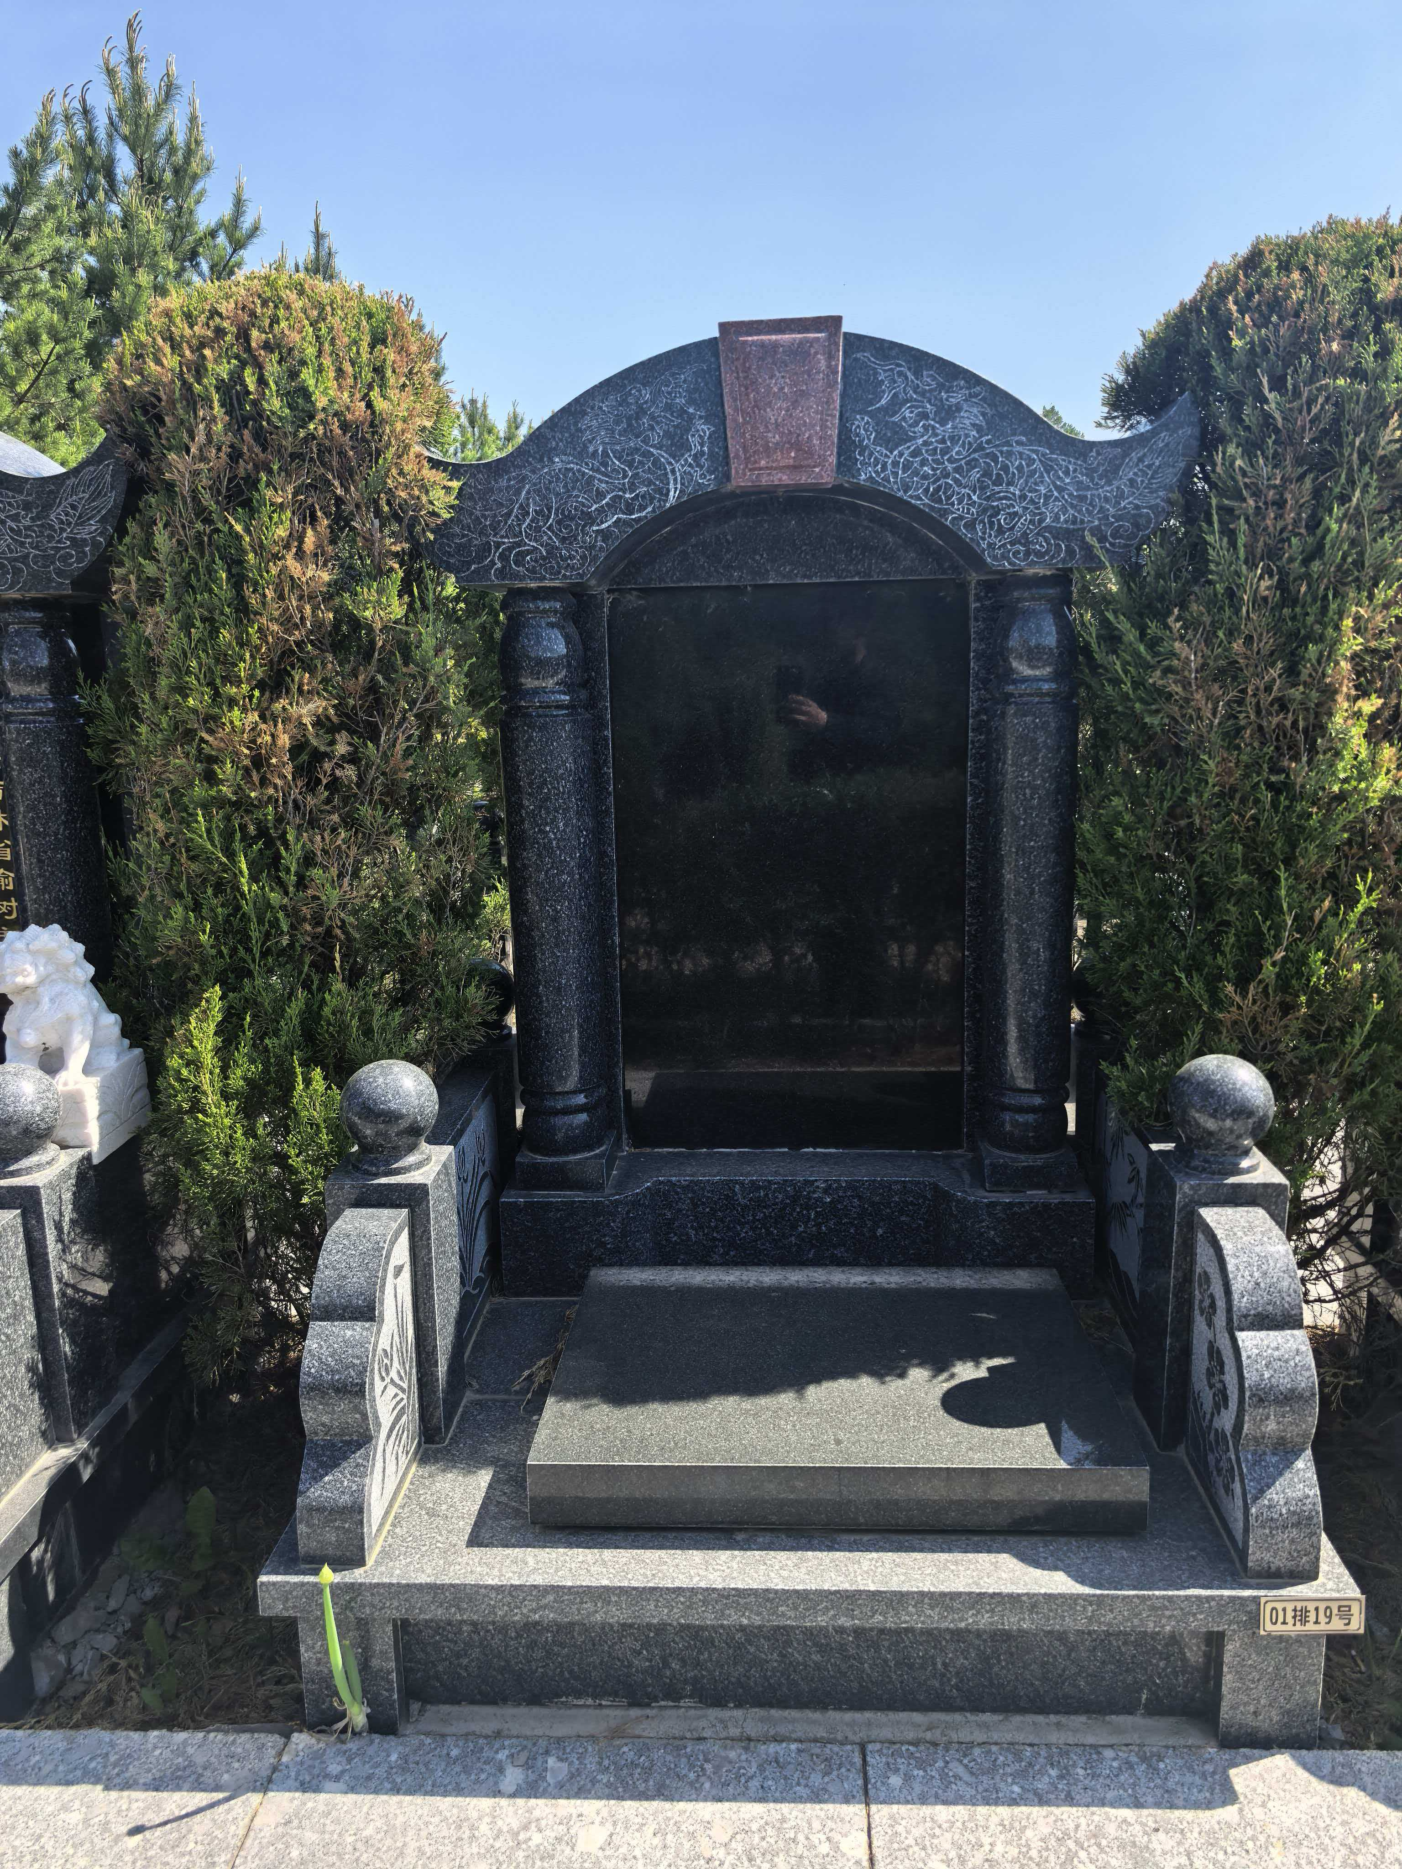
慈康园2区 | 慈康园2区1-40号 | 29800元 | 个 | 市场调节价 |  |  | 墓穴占地面积0.99平方米、墓体主材料为花岗岩材料含墓穴、墓碑、墓台：墓台构 件含石阶、石栏等，绿植含青松一对。 已含建墓工料费、安葬费、 等费用，含护基管理费。 |  | 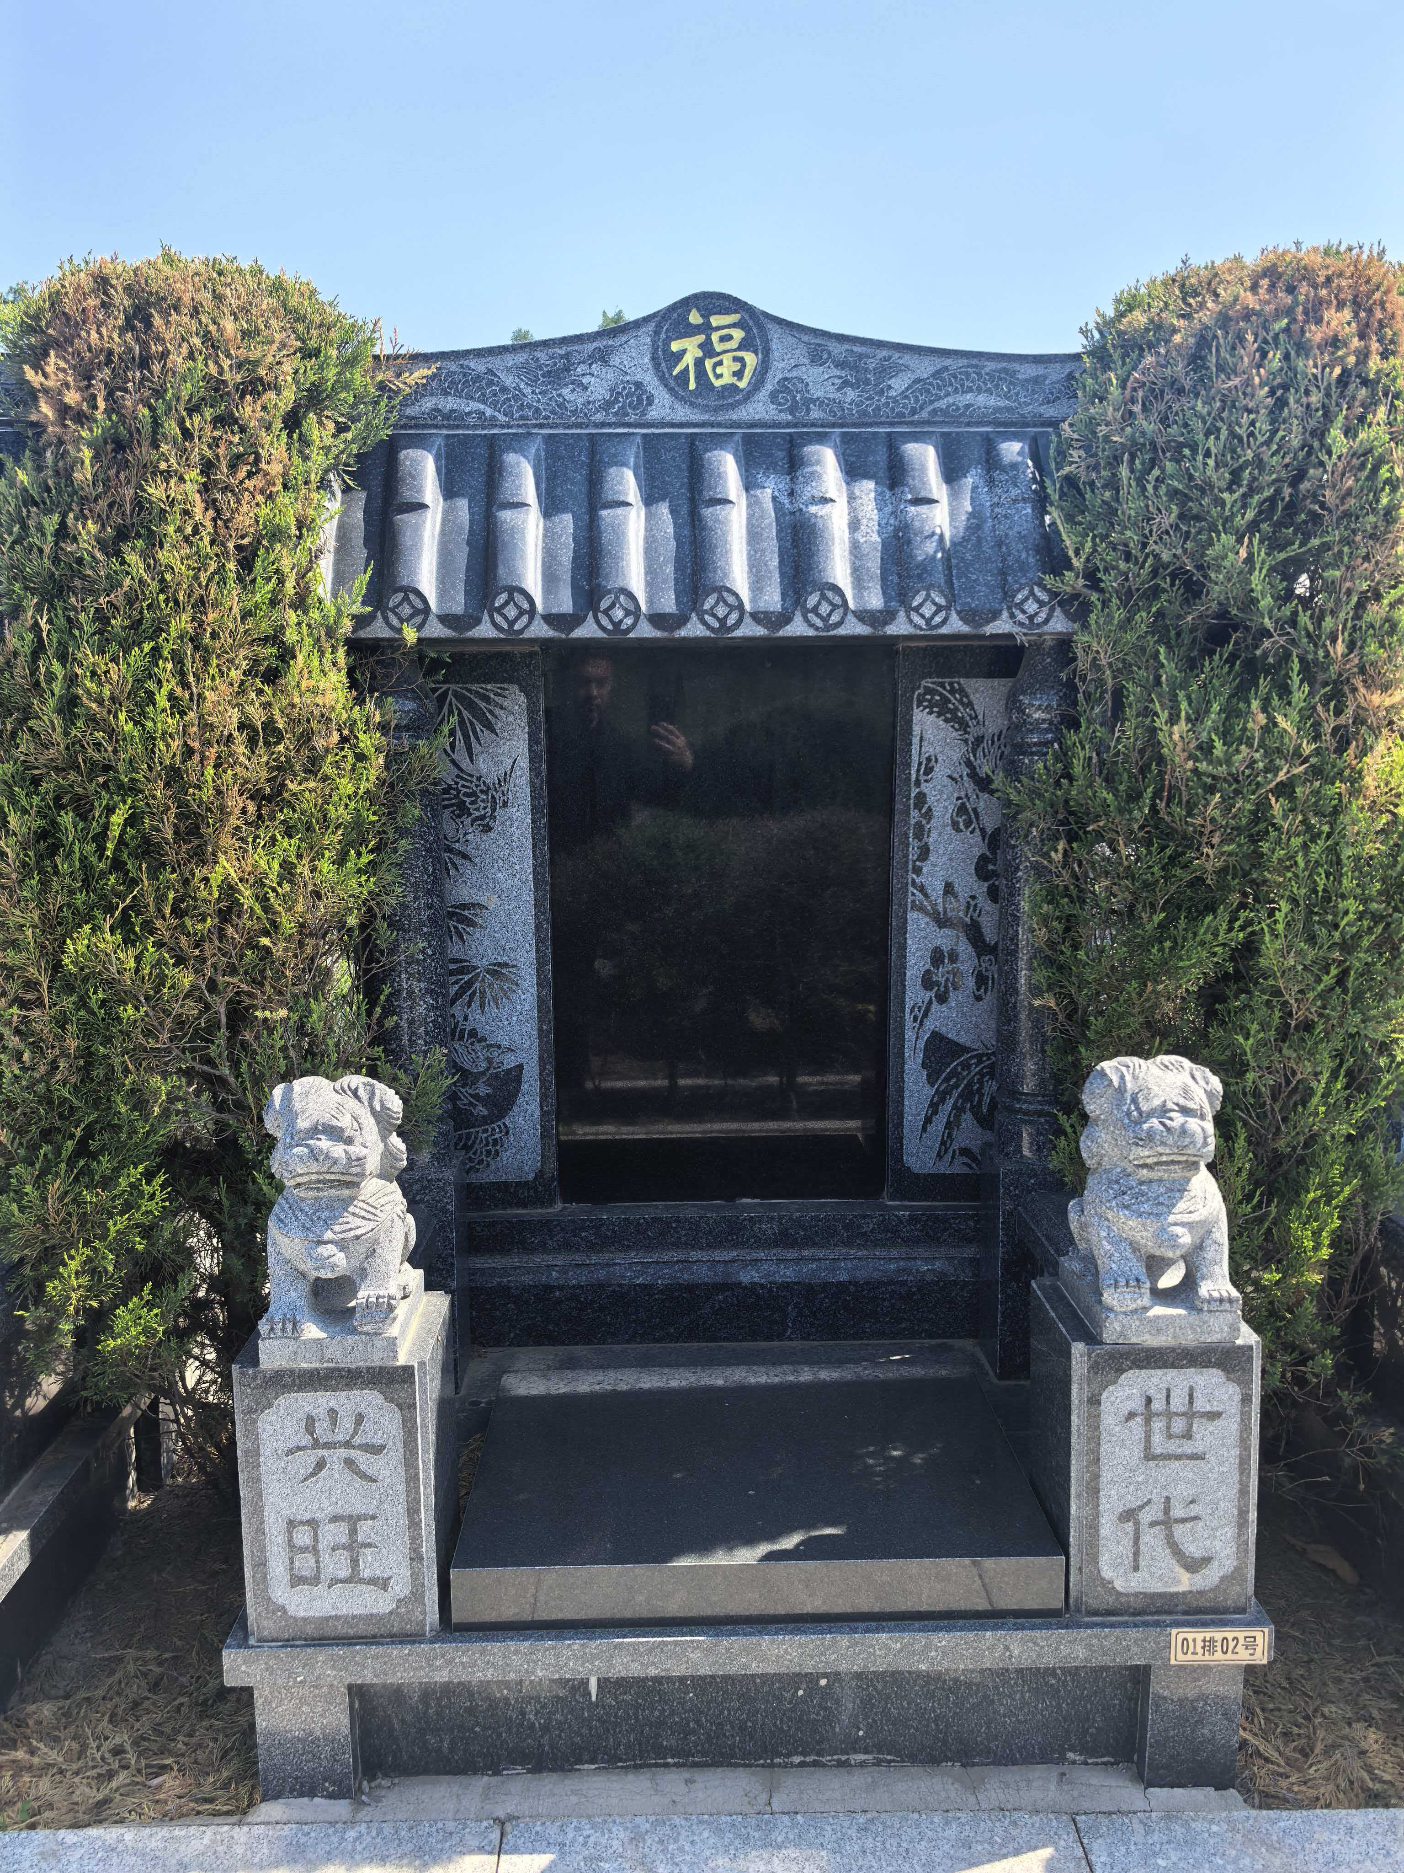
政务服务便民热线：12345 市场监管投诉举报电话：12315 白山市民政局监督电话：3219066

